Comments
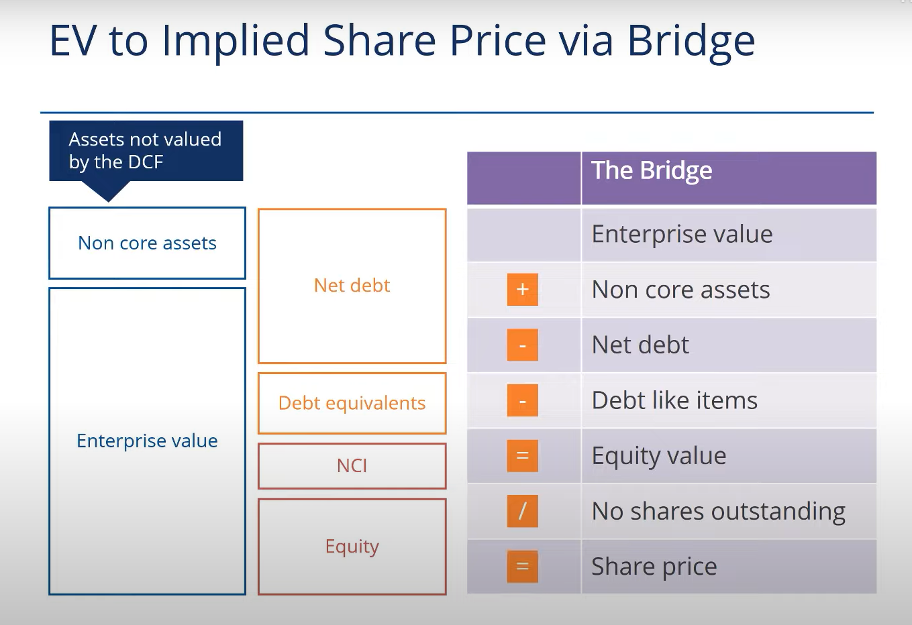
Vill du söka på något begrepp istället för att scrolla tills du hittar det? Ctrl + F för PC och Cmd + F för Mac och sök på termen helt enkelt! |  | Såklart finns det rätt och fel, men när det kommer till projiceringar och modeller så handlar mycket också om hur du kan motivera vad du gör. Det är alltså inte lika svartvitt som terminologin e.g., utan finns olika perspektiv. Så länge du kan motivera varför du gör som du gör så är det viktiga.

Equity Value: | Man kan ibland dribbla bort sig mellan Equity Value i WACC:en och Equity Value som man kommer fram till I DCF:en.
 | Vad är egentligen skillnaden mellan dessa? Equity Value I WACC är nuvarande börsvärdet (market cap) för bolaget.
 | Det reflekterar marknadens nuvarande värdering av företagets aktievärde (equity value) och används för att bestämma kostnaden för aktiekapital.

 | I kontrast, så är Equity value i DCF:en en representation av det intrinsiska värdet av företagets aktievärde baserat på dess framtida
 | uppskattade kassaflödesgenerering. Detta Equity Value försöker alltså estimera det sanna värdet för aktieägare, bortom dagens marknadspriser,
 | baserat på förväntad framtida kassaflödesgenerering. Men även detta uppskattade equity value menar att reflektera samma sak som nuvarande aktievärde - värdet till aktieägarna.

PPS vs EV/EBIT | Det finns två huvudsakliga sätt att ha som slutmål i sin DCF. Antingen kan man köra på Implied Share Price (Implied PPS), vilket är att man helt enkelt får fram en
 | värdering av det intrinsiska värdet av bolaget genom ett antydande aktiepris. Detta innefattar att man I slutsteget dividerar Equity value med antalet utomstående aktier.

 | Däremot så kan man även bestämma sig för att köra på en multipelindikation. Då får man istället fram en EV/EBIT vanligtvis, t.ex. 14.3x EV/EBIT.
 | Man har samma steg I sin DCF, men istället för att slutgiltigen använde Equity value så använder man Enterprice Value och dividerar med EBIT för
 | innevarande år. "Bolag A är värt 14.3x EV/EBIT, dvs bolaget har ett intrinsiskt värde som är 14x rörelseresultatet."

Risk-free rate | Detta är inte ett mått på vad du får för ränta som privatperson på ett sparkonto med rörlig ränta idag. Det hade varit orimligt då vi modellerar 5-10 år in I framtiden I vår DCF,
 | och en kortsiktig ränta hade därför varit opassande att använda sig av. Det vanliga är att man använder statsobligationer med långt förfallodatum.
 | I USA är det T10 (10-year treasury bill) och för ett svenskt företag hade vi använt den 10-åriga statsobligationen. Aktuella räntor på https://www.di.se/rantor/stat-10y-33383/
 | Varför just dessa statsobligationer då? Därför att de verkligen anses "riskfria" I bemärkelsen att enda gången du inte skulle få tillbaka dina pengar är om staten defaultar.
 | Vilket inte är särskilt troligt i utvecklade ekonomier som Sverige eller USA.

 | Det handlar inte om att Ratos ska köpa 10y, eller att investerare ska köpa den. Det är helt enkelt en ränta som används som ett teoretiskt ankare för ett företags kapitalkostnad
 | i den miljön företaget befinner sig i.

Tax rate | Tax rate är rätt komplicerat och man kan göra på olika sätt beroende på nivån av komplexitet I analysen. Vilken skattesats ska vi då använda i WACC:en i vår DCF?
 | Något du inte kan göra är att använda en skattekostnad som inte tar hänsyn till uppskjuten skatt (deferred tax) och andra skattejusteringar.
 | Du vill alltså använda den effektiva skatten, som mer rättvist reflekterar företagets individuella skattesituation, eftersom alla justeringar tas hänsyn till,
 | t.ex. effekt av andra skatter I andra länder, ej avdragsgilla kostnader, osv osv. Du vill sedan dividera denna effektiva skattebörda med EBIT.
 | Något du inte vill göra är att dividera med EBT. Detta är ju trots allt en FCFF modellering - vi vill inte ta hänsyn till kapitalstrukturen och eventuella räntebetalningar,
 | eftersom att vi vill estimera pengarna som är kvar till alla värdepappersägare, vare sig skuldägare eller aktieägare, oaktat kapitalstruktur.
 | Dyker vi lite djupare så kan även den effektiva skatten vara problematiskt att modellera över en längre tidshorisont. Det beror på att effektiva skattesatsen inkluderar
 | uppskjuten skatt (deferred taxes) vilken man I modellen då antar kan skjutas upp I evighet - något som inte rimmar så bra med verkligheten, då företag ofta endast kan skjuta upp skatt en viss tid.
 | Därför kan man ibland se, I mer komplexa DCF:er, att man modellerar effektiva skatten första åren, och sedan går över till marginalskatten (som oftast är högre) de sista åren.

NOPAT | NOPAT är en återspegling av företagets fundamentala operationella kassaflöde, och tar inte hänsyn till cash flow management (D&A, CapEx, NWC).
 | Eftersom att vi gör en FCFF modell, så använder vi NOPAT = EBIT*(1 - tax rate) som utgångspunkt för operationella kassaflödena. Detta för att, återigen, inte ta hänsyn till kapitalstrukturen och eventuella räntebetalningar.
 | Hade vi velat modellera aktievärdet enbart så hade vi använt oss av FCFE beräkning, vilken tar hänsyn till kapitalstrukturen.
 | Då hade det varit okej att använda Net Profit som baseline istället för EBIT, eftersom vi då vill dra av eventuella räntekostnader för att isolera pengarna som är kvar till aktieägarna,
 | efter att skuldägarna har fått sin ränta (som även har prio över aktieägare)

CapEx | Varför drar vi bort CapEx från NOPAT? Svaret är att CapEx är kapitalinvesteringar (cash flow management) som är riktiga utflöden av pengar. Det minskar ju det fria kassaflödet genom att binda upp pengar I en stor lokal, ett stort projekt eller liknande.
 | CapEx är svårt att estimera eftersom investeringsstrategi kan skilja sig mycket från bolag till bolag och industri till industri. Det är vanligt att välja att normalisera CapEx-tillväxten baserat på historisk data.
 | Man kan även göra en industri-proxy CapEx nivå och använda den på estimerat EBITDA. För en mer rättvis bild borde man däremot försöka läsa på om strategin som företaget har framöver för sina investeringar,
 | samt marknaden och industrin som helhet. Går Ratos in i en mer mogen investeringsfas där betoning ligger på att hålla kvar eller divestera? Då kanske du vill vara mer återhållsam i CapEx-tillväxten.
 | Vilken kommunikation har man utåt vad gäller investeringsstrategin? Om man säger att senaste åren har varit en hög tillväxtfas I investeringscykeln, så blir det missvisande att projicera CapEx 5 år framåt på en
 | "förvrängd" average. Alltså: historisk data senaste åren kan potentiellt vara en cyklisk up eller down I investeringscykeln och att projicera på detta kan vara missvisande.

D&A | Varför lägger vi till D&A från NOPAT? Svaret är att D&A (nedskrivningar och avskrivningar) finns som en minuspost I resultaträkningen. Man har alltså räknat ner inkomsterna.
 | Men när vi gör DCF:en, så är vi intresserade av att undersöka faktiska kassaflöden. D&A är inga faktiska kassaflöden, utan enbart redovisningsprincip (viktig sådan därtill).
 | Därför lägger vi till D&A; så att vi får en rättvis bild på det faktiska inflödet av pengar efter skatt (NOPAT). Man skattar ju inte på D&A då det inte är en verklig kostnad, så hade varit fel att lägga till innan NOPAT.
 | Det absolut vanligaste sättet är att normalisera D&A till en andel av EBITDA baserat på historiska nivåer, vilket jag har gjort i denna DCF modell.
 | Något man bör känna till om D&A är att det mycket riktigt är verklig nedgång i tillgångar, även om det är en non-cash expense. Så mycket så att Warren Buffet och Charlie Munger
 | ökänt har sagt att de ersätter EBITDA-margin för Bullshit-margin varje gång de hör det. Buffet menar att det är en försköning av verkligheten som redovisningsekonomer gör,
 | den värsta sortens försköning eftersom man måste betala up-front med cash först (för CapEx som D&A baseras på). Detta är en valid kritik, men det är viktigt att förstå att EBITDA
 | används brett inom finans, som en proxy på företags operationella kassaflöde innan konsekvenserna av kapitalstrukturen, skattemiljö, och kapitalinvesteringsbeslut.
 | T.ex. använder välkända investerare som Carl Armfeldt (TIN Fonder) osv EV/EBITDA multipeln frekvent. Det kan vara användbart för att få en övergripande
 | bild av företagsvärderingen baserat på rått kassaflöde. Det tillåter en straightforward jämförelse mellan företag, t.om. internationellt, där det annars kan skilja sig åt mycket
 | om man går längre ner i resultaträkningen.

 | Kollar man på industrier med hög CapEx, som t.ex. Telekom eller tillverkning, automotive osv så är ofta CapEx signifikant och då måste man definitivt ta hänsyn till detta om man
 | vill göra en mer korrekt analys. Företag inom service-orienterade branscher som mjukvara, konsulting, osv har ofta en lägre CapEx och då är EBITDA en bättre proxy för det råa kassaflödet.

Beta | Beta är inte svårare än att jämföra aktiens rörelser mot ett index som alltid är 1. Om Beta är 1.2 så innebär det att aktien rör sig 20% mer än index I uppgång eller nedgång.
 | Om Beta är 0.8 så innebär det att aktien rör sig 20% mindre än index när index går upp eller går ner. Beta tas vanligtvis från en databas (Infront I detta fall) då beräkningen är lite väl jobbig att göra själv.

 | Något som är en riktig curveball dock som jag fick på min senaste DCF-intervju, är Alpha. Det är en bolags-specifik riskpremie som inte fångas in i vanliga Beta. Det används vanligen i situationer
 | där specifika risker förknippade med bolaget inte fångas in av MRP, beta, eller någon annan riskpremie. Detta är ovanligt att stöta på i en DCF, men du hade helt enkelt adderat den till din Cost of equity.
 | Tankegången är att det är dyrare för bolaget att finansiera med kapital om bolaget har dålig management, dålig geografisk diversifiering, osv osv. Ja, det kan vara vad som helst nästan.

TGV/TGR | Terminal Growth Value är vårt estimat på värdet av alla kassaflöden in i oändligheten efter vår projicerade period. Vi börjar med att beräkna detta värde, och sen diskonterar vi med WACC för sista året
 | för att vå fram nuvärdet av alla dessa kassaflöden som sker efter projiceringsperioden. TGR är helt enkelt tillväxthastigheten, dvs Terminal Growth Rate.

 | Formeln ser ut såhär: Last_FCF*(1+TGR) / (WACC - TGR). Viktigt att notera att Last_FCF alltså ska vara det icke-diskonterade värdet på ditt sista kassaflöde. Som sagt ovan kommer vi att diskontera hela TGV sen.
 | Denna formel är lite svår att förstå vid första anblick. Den har sina rötter I "perpetuity growth", eller på svenska en oändlig serie av växande kassaflöden.
 | "För att hitta Nuvärdet av en oändlig serie växande kassaflöden, så tar du första kassaflödet (därav Last_FCF*(1 + TGR) som alltså blir första kassaflödet efter projiceringsperioden)
 | och dividerar med WACC justerat för tillväxten. Om du bara dividerade med WACC, så antar du att kassaflödena inte kommer att växa, vilket hade underestimerat värdet om de faktisk växer.
 | Oftast är WACC större än TGR då man inte vill göra för stora antaganden på tillväxten, samt som man räknar med en konservativ (läs högre) kostnad av kapital.

Sensitivity Analys | Detta är en av de viktigaste komponenterna I en DCF som du måste ha med. Eftersom man gör väldigt många antaganden, och särkilt sårbara sådana i tillväxthastigheten och kostnaden av kapital,
 | så gör du en sanity-check med en sensitivity analysis. Detta är inte svårare än att du modellerar utfallet av EV baserat på¨olika kombinationer av WACC och TGR. Detta redovisas därför vanligen
 | i en 2D tabell där du har WACC på ena axeln och Growth eller TGR på andra. Base case är alltid mitten av mitten, sen har du alla kombinationer bort från mitten.

EV | Ibland kan man bli förvirrad kring EV I teorin och EV I DCF:en, som egentligen är samma sak. I teorin är EV en uppskattning av värdet på företagets operationella verksamhet, både till
 | aktieägare och skuldägare. I praktiken, alltså I DCF:en, så uppskattar du däremot EV genom framtida kassaflöden från kärnverksamheten.
 | Teoretiska perspektivet fokuserar på kapitalstrukturen och återspeglar vad både aktie och skuldägare har investerat I företaget. Praktiska perspektivet återspeglar kassaflödena som
 | dessa investeringar möjliggör. Men I slutändan fokuserar båda på operationella värdet till både aktie och skuldägare, som är bottom-line helt enkelt.
 | Båda perspektiv betonar att värdet av ett företag inte enbart är nettotillgångar eller aktievärde. Ena är en framtidsbaserad värdering, och andra är en nubild.
 | Båda vill samma sak.

Equity bridge | Equity bridge är justeringar till EV för att reflektera poster som inte fångas I FCFF men fortfarande bidrar till värdet för aktieägare.
 | Bryggan beräknas enligt följande formel som sammankopplar EV med Equity Value: EV = Equity Value + Net Debt + Preferred Stock + NCI
 | …där Net Debt är: Debt + Debt equivalents - Cash - Cash equivalents. Detta är lite komplicerat att förstå vid första anblick så vi bryter ner varför bryggan ser ut som den gör.

NCA (optional) | NCA: Non-Core Assets är tillgångar som inte används i dagliga eller pågående operationella verksamheten, och ska därmed inte värderas I kassaflödesdelen av DCF:en.
 | NCA skapar inte kassaflöden som är hänförliga till företagets kärnverksamhet (och ibland skapar NCA inga kassaflöden öht).
 | När du gör din DCF så börjar du med att uppskatta värdet av företaget baserat på dess framtida kassaflöden. Här ingår inte NCA eftersom det är icke-operationella tillgångar.
 | Det du däremot vill göra efter att ha uppskattat det operationella värdet, är att få fram ditt Equity Value. Detta är aktievärdet som är hänförligt moderbolagets aktieägare.
 | Och här ingår även icke-operationella tillgångar. Säg t.ex. att det finns en tom produktionsfacilitet (obelånad för simplicity); vid ett uppköp så betalar ju köparen även för denna byggnad,
 | och moderbolagets aktieägare har så klart rätt till hela aktievärdet från denna facilitet. Är faciliteten värd 2MSEK t.ex. så har ju moderbolagets aktieägare rätt till dessa - därför lägger vi till.
 | Genom att lägga till NCA får vi en adjusted EV, där EV + NCA sammantaget blir hela värdet av företaget, både operationella tillgångar och icke-operationella tillgångar.
 | NCA är ju fortfarande tillgångar I bolaget, och därför kan man inte ignorera detta helt och hållet I DCF:en. Men skillnaden är att det kommer efter kassaflödena.
 | Det hade ju varit missvisande att ha med sporadiska engångsförsäljningar och dylikt i kassaflödena, då NCA-kassaflöden inte räknas som stabila över tiden du projicerar
 | och ska inte vara med i diskonterade kassaflödena därav som sagt, men ingår I bryggan som kommer sen när du ska beräkna Equity Value.

NCI | NCI: När vi beräknar EV, så beräknar vi värdet om man hade köpt allt värde (både aktie och skuldvärde). NCI, tidigare kallat minority interest, är aktievärdet som inte
 | kan attribueras till majoritetsägaren. Och majoritetsägare är man när man äger mer än 50% men mindre än 100%. Med detta menas att NCI inte omfattar aktievärde där man är minoritetsägare,
 | dvs äger mindre än 50%. Ratos köpte exempelvis upp 70% av aktierna I IT-bolaget Knightec I år - då räknas NCI alltså som 30% av aktievärdet I Knightec.
 | Man kan säga att vid ett hypotetiskt uppköp av Ratos så hade moderbolagets aktieägare inte kunnat sälja dessa 30% som ägs av andra minoritetsägare, kanske Knightecs styrelse t.ex.
 | Nästa extremt viktiga sak som gäller NCI, är att dotterbolag som man är majoritetsägare I måste konsolideras - dvs, man måste redovisa intäkter osv. som om man köpt upp 100% av bolaget.
 | Men vi vill ju bara se aktievärdet som är hänförligt till moderbolaget. Var ser vi det? Detta redovisas under en post som heter "Innehav utan bestämmande inflytande" eller dylikt I BR.
 | Så för att vå en korrekt bild av aktierna som är hänförliga moderbolagets ägare (dvs Equity Value), så måste vi subtrahera NCI eftersom moderb. Aktieäg. Inte har rätt till dessa aktier
 | (som dock har räknats med i BR). Annars hade det ju blivit att man hade överskattat aktievärdet som är hänförligt till moderb. Aktieäg., trots att det är mindre vid ett verkligt uppköp.
 | Anledningen till att man gör såhär är rätt logisk - tänk själv om Ratos var tvunget att redovisa intäkter och kostnader för varje dotterbolag viktat efter ägarandelen - helt enkelt mer komplicerat
 | ur ett redovisningsperspektiv. Istället konsoliderar man, och anger sedan I en separat post hur mycket som är NCI totalt.Hur hittar du NCI? Kolla I noterna till balansräkningen om
 | det inte framgår tydligt, men oftast gör det det för större bolag åtminstone. Det brukar stå "Equity derived from Non-Controlling Interests" eller dylikt. I Ratos fall står det "Innehav utan bestämmande inflytande" I BR.
 | Side note: När det gäller minoritetsägande (här är NCI alltså inte på tal om) i intresseföretag eller joint ventures, så redovisas dessa på andra sätt, vanligtvis genom kapitalanskaffningsmetoden (equity method) osv.

 | --> Sammantaget är bryggan: Net Debt + NCI - NCA. Vill vi komma från EV till Equity value (vilket är precis vad vi vill I DCF:en) så subtraherar vi helt enkelt bryggan från EV.

